Hoja 1
CODIGO | MOTO | MODELO | MARCA | PLACA | MOVIL | PRECIO | INICIAL | 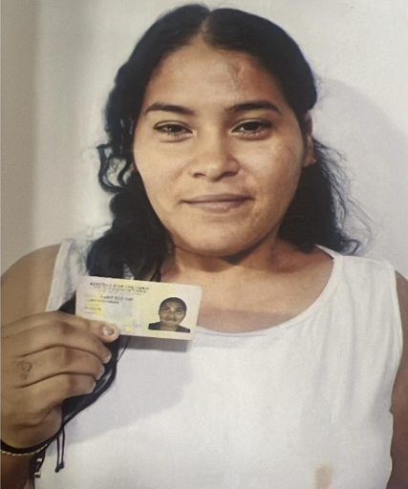
A245875 | SPECIAL 110 | 2027 | AKT | DQR65I | MOVIL 32-A | $5,790,000 | $1,000,000.00

COSTO -INICIAL | INTERES | COSTO NETO | MESES | MESUAL | QUINCENAL | SEMANAL | DIARIO
$4,790,000.00 | $3.30 | 15,822,328.00 | 26 | $608,551.08 | $304,275.54 | $152,137.77 | $25,356.29
NOMBRES | APELLIDOS | CEDULA | NACIONALIDAD | NUMERO | FIRMA | GPS | DEUDA DE SEMANA
VIVIANA | CANO ESCOBAR | 1,007,072,159 | VENEZOLANA | 3246445312
 |  |  |  |  |  |  | MESES
SALDO ACTUAL PAGADO |  | DEUDA A PAGAR |  | DEUDA TOTAL. |  | DEUDA ADQUIRIDA
$1,318,500 |  | $14,503,828 |  | $14,503,828 |  |  | 2

RENTAL MOTORS S.A.S

FECHA | FECHA | ABONO | ABONO | FECHA | ABONO | FECHA | ABONO
 | 20/04/2026 | 27/04/2026 | $708,500 |  |  |  |  | 1
 | 21/04/2026 | 28/04/2026
 | 22/04/2026 | 29/04/2026
16/04/2026 | 23/04/2026 | 30/04/2026
17/04/2026 | 24/04/2026 | 01/05/2026
18/04/2026 | 25/04/2026 | 02/05/2026
 |  |  | $708,500
REF. |  | REF. |  | REF. |  | REF. |  | 1

FECHA | FECHA | ABONO | FECHA | ABONO | ABONO | FECHA | ABONO
04/05/2026 | 11/05/2026 | 18/05/2026 | 25/05/2026 | $610,000 |  |  |  | 2
05/05/2026 | 12/05/2026 | 19/05/2026 | 26/05/2026
06/05/2026 | 13/05/2026 | 20/05/2026 | 27/05/2026
07/05/2026 | 14/05/2026 | 21/05/2026 | 28/05/2026
08/05/2026 | 15/05/2026 | 22/05/2026 | 29/05/2026
09/05/2026 | 16/05/2026 | 23/05/2026 | 30/05/2026
 |  |  |  | $610,000
REF. |  | REF. |  | REF. |  | REF. |  | 1

01/06/2026 | 08/06/2026 | 15/06/2026 | 22/06/2026 |  |  |  |  | 3
02/06/2026 | 09/06/2026 | 16/06/2026 | 23/06/2026
03/06/2026 | 10/06/2026 | 17/06/2026 | 24/06/2026
04/06/2026 | 11/06/2026 | 18/06/2026 | 25/06/2026
05/06/2026 | 12/06/2026 | 19/06/2026 | 26/06/2026
06/06/2026 | 13/06/2026 | 20/06/2026 | 27/06/2026
 |  |  |  | $0
REF. |  | REF. |  | REF. |  | REF.

